线下
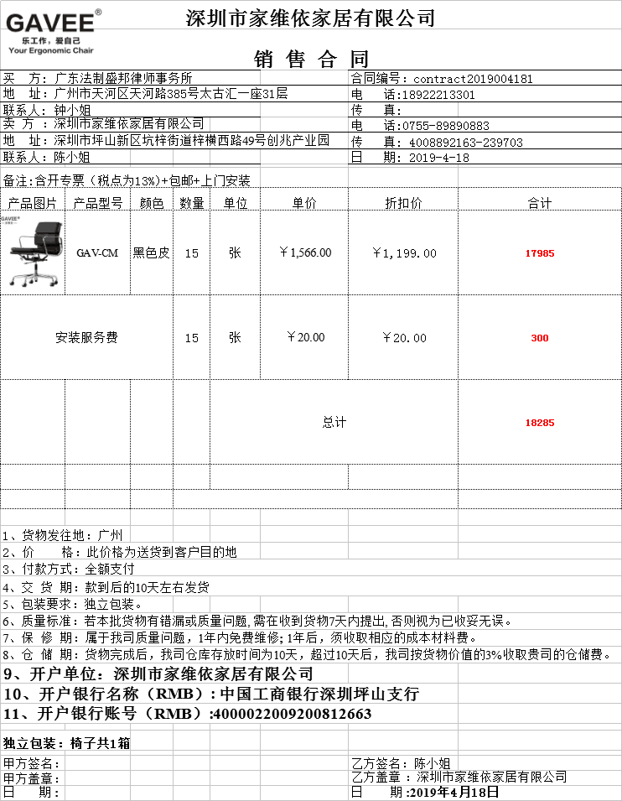
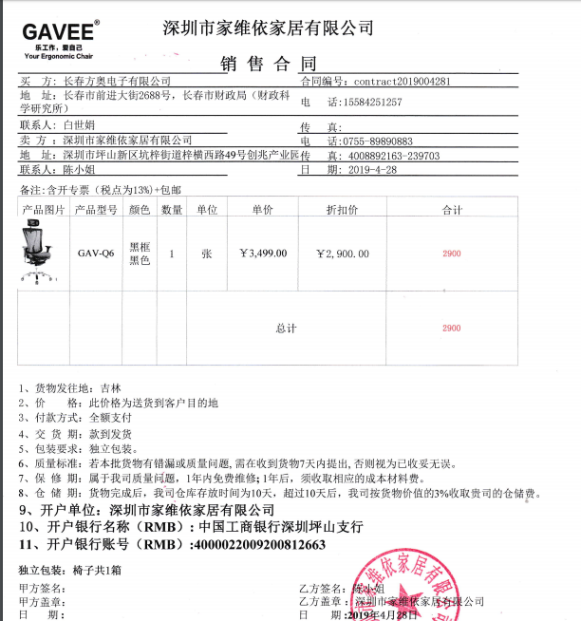
4月线下业绩统计
金额明细 | 小怡订单 | 21185 | 小欣订单 | 0 | 小杰订单 | 0 | 刷单 | 0 | 其他/售后/配件 | 0
 | 小怡退款 | 0 | 小欣退款 | 0 |  | 0
合计 | 小怡 | 21185 | 小欣 | 0 | 小杰 | 0 | 刷单 | 0 | 其他/售后/配件 | 0

